Лист1

 |  |  |  |  |  | ООО «Торговый дом «АНМАКС» |  |  |  | Tел. / факс: +7 (495) 787-24-05
 |  |  |  |  |  | г. Москва, Зеленоград, |  |  |  | e-mail: info@anmaks.ru
 |  |  |  |  |  | проезд № 4807, д. 1, стр. 1 |  |  |  | www.anmaks.ru

 |  |  |  |  | КОММЕРЧЕСКОЕ ПРЕДЛОЖЕНИЕ
 |  |  |  |  | №75Е от 02.02.2021

 |  |  |  |  | Заказчик |  |  | ООО «СМУ-1»
 |  |  |  |  | Контактное лицо |  |  | отдел снабжения
 |  |  |  |  | Телефон |  |  | 8-863-256-52-62
 |  |  |  |  | e-mail |  |  | smu1ros@yandex.ru
 |  |  |  |  | Номер извещения на ЭТП |  |  | 0158300033620000010

 |  |  | Добрый день!
 | Предлагаем рассмотреть приобретение систем водоотвода, для гос.закупки №0158300033620000010 "Строительство напорного коллектора от ул. Аэродромная до пер. Веселый в г. Сальске Ростовской обл.", победителем которой вы являетесь:

 | № п/п | Наименование |  |  |  |  | Единица измерения |  | Кол-во | Цена | Сумма
 | 1 | Лоток водоотводный бетонный ЛВБ Norma 200 №0/2 |  |  |  |  | шт |  | 28 | 1.00 | 28.00
 | 2 | Лоток водоотводный бетонный ЛВБ Norma 300 №0/3 |  |  |  |  | шт |  | 10 | 1.00 | 10.00
 |  |  |  |  |  |  |  | Всего: |  |  | 38.00
 |  |  |  |  |  |  |  | в том числе НДС 20%: |  |  | 6.33
 | Цены указаны в рублях с учетом НДС.

 |  | Условия оплаты: |  | по согласованию сторон.
 |  | Срок изготовления: |  | в наличии
 |  | Условия отгрузки: |  | Примерная стоимость доставки до объекта Заказчика (Ростовская область, г. Сальск): |  |  |  |  |  |  | Указать стоимость доставки

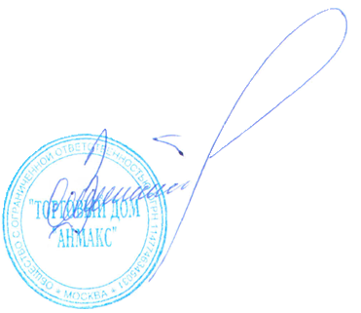

 | Генеральный директор ООО "ТД "АНМАКС" |  |  |  |  |  |  |  |  | С.И. Зелизко

Исполнитель:
Артем Гуц
8-495-787-24-05 (доб. 103)
8-916-259-42-00
a.guts@anmaks.ru
 |  |  |  |  |  |  |  |  |  |  | 202102021122

